Hoja1
 | LUNES PECHO | Series |  | Pecho inferior:
1A | Press Plano | 4 x 10-8-6-4 |  | Polea alta, sacar codos hacia afuera y arriba y bajar. Angulados encima de la barra
1B | Cruce horizontal con cable (zona media) | 4 x 15 |  | Press X con poleas altas
2A | Press inclinado | 4 x 10-8-6-4 |  | Banda atada arriba, jalar hacia el bolsillo contrario con rotacion de hombro
2B | Cruce inclinado con cable (de abajo hacia arriba) | 4 x 15
3A | Fondos con peso | 4 x 12-10-8-6
3B | Cruce inclinado inferior | 4 x 15
4 | Apertura desde el suelo | 4 x 8
5 | Apertura en maquina | 4 x 12-10-8-6
6 | Comprimir la barra | 4 x 12-10-8-6

 | MARTES ESPALDA | SERIES
1 | Dominadas pronas | 4 x fallo | (elegir ejercicios que reactiven los biceps)
2 | Dominadas supinas con peso (involucra bicep) | 4 x 10-8-6-4
3 | Remo al pecho paralelo al suelo (dorsales) | 4 x 12-10-8-6
4 | Remo al pecho ligeramente inclinado (espalda superior) | 4 x 12-10-8-6
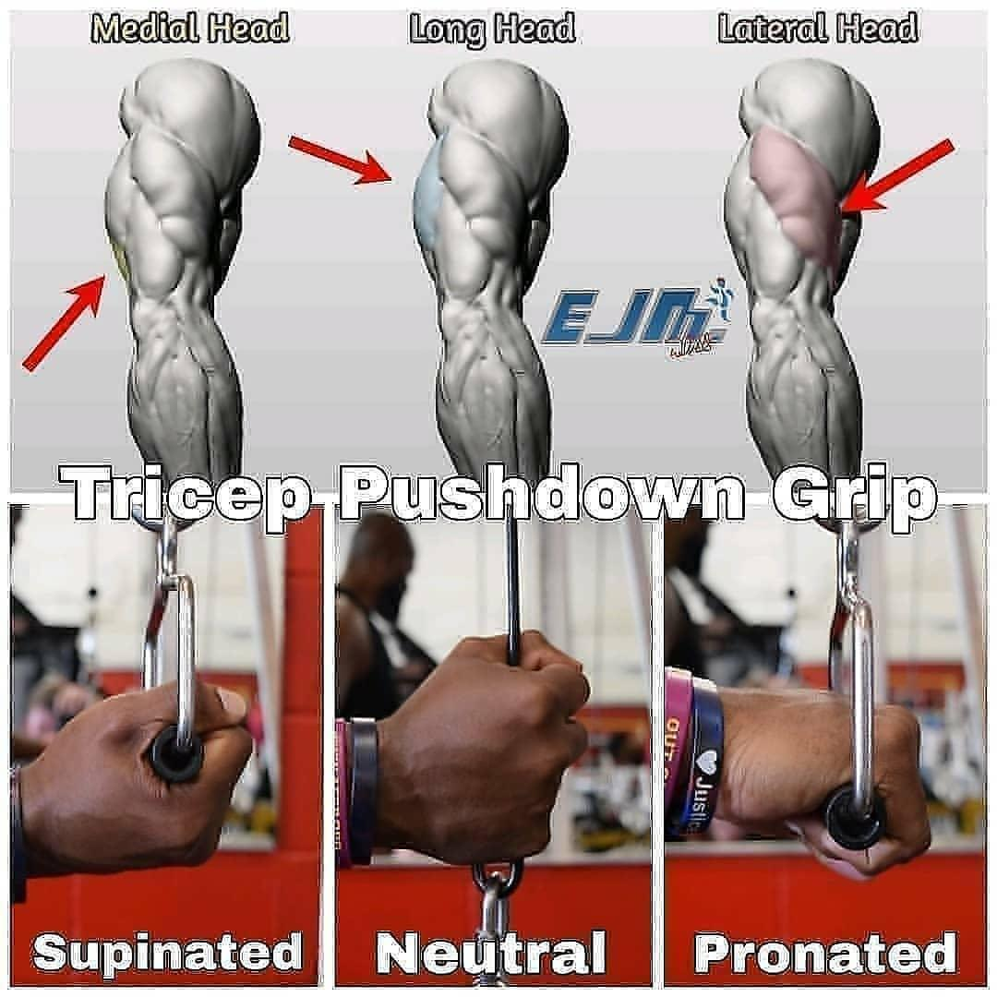
5 | Extension en W e Y | 2 x 14-20
6 | Jalón hacia abajo con balanceo | 4 x 12-10-8-6
7 | Remo en polea baja | 4 x 12-10-8-6
8 | Pullover | 4x 12
9 | Remo con mancuerna concentrado | 4 x 10-10-8-8
10 | Maquina T agarre cerrado/amplio | 4 x 12-10-8-6

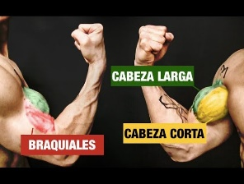
 | MIERCOLES PIERNAS
1 | Sentadillas | 4 x 8-6-4-4
2 | Peso muerto | 4 x 10-8-6-4
3 | Peso muerto rumano | 4 x 10-8-6-4
4 | Squad alternado bulgaro (con repeticion y media) | 4 x 10-8-6-4
5 | Zancada con mancuerna en una mano y paso con pie contrario | 4 x 10-8-6-4
6 | Subir a la caja con mancuernas | 4 x 10-8-6-4
7 | Extension de cuadriceps | 4 x 10-8-6-4
8 | Sentadilla sumo | 4 x 10-8-6-4

 | JUEVES BRAZOS |  |  | Cabeza Larga | Cabeza Corta | Variados | Braquial | Braquiorradial
1 | 21 | 4 x 7-7-7 |  | 1. Curl de Arrastre | 5. Curl con Mancuernas Inclinado | 10. Dominada a la Barbilla con Mancuernas / Dominada la Barbilla Excéntrica | 13. Curls de Martillo Cruzando el Cuerpo | 15. Curls inclinados con Supinación
2 | Curls de remo | 4 x 12-10-8-6 |  | 2. Curls con Mancuernas Inclinado | 6. Curls de Araña | 11.Curl Sentado con Trampa (Enfocándote en el Excéntrico) | 14. Curls de robot
3 | Curls con mancuernas inclinado | 4 x 12-10-8-6 |  | 3. Curls de Remo | 7. Curls de Predicador | 12. Curls Estrictos con Mancuerna (contra la pared)
4 | Curls de predicador | 4 x 12-10-8-6 |  | 4. Curl de Mesero | 8. Curls sin Plata
5 | Curls sin plata | 4 x 12-10-8-6
6 | Curls de Martillo Cruzando el Cuerpo/Curls martillo 1 y mantengo | 4 x 12-10-8-6 |  | (INCLUIR POR LO MENOS UN EJERCICIO DE ANTEBRAZOS)
7 | Press agarre cerrado | 4 x 12-10-8-6
8 | Tiro de polea por encima de la cabeza | 4 x 12-10-8-6
9 | Soga | 4 x 12-10-8-6
10 | Agarre supino polea alta | 4 x 12-10-8-6
11 | Agarre neutro polea alta | 4 x 12-10-8-6

 | VIERNES HOMBROS Y TRAPECIOS | SERIES
 | Calentar hombros
1 | Press por encima de la cabeza | 4 x 10-8-6-6
2 | Elevaciones con cable para centrales | 3 sets de 21
 | mediales y posteriores | 7x7x7
3a | Elevacion lateral con trampa | 4 x fallo
3b | Elevacion lateral controlada | 4 x fallo
4 | Jalon a la cara, nudillos hacia atrás, mantener y subir | 3 x 15
5 | Paseo del granjero | 4 x 10
6 | Encogimiento de trapecios [10 reps mantego 10 seg…] | 3x 10 a 1
7 | Press pronado

